상품제안서
내츄럴 스프링 다이어리 25절/32절 | 상품코드: S23648

 |  |  |  |  |  |  | 02-713-8555 | www.synergygift.co.kr
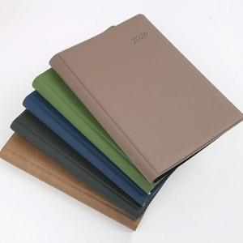

【상세/제작정보】

【인쇄/포장옵션】 | 금박, 은박, 안료박 / OPP(비닐)

【공급단가】 | 수량 | 50~ | 100~ | 300~ | 1,000~ | 3,000~
*VAT별도 | 32절노트식 | 5,720원 | 5,630원 | 5,400원 | 5,200원 | 4,980원
 | 32절투데이 | 5,980원 | 5,880원 | 5,600원 | 5,400원 | 5,200원
 | 25절노트식 | 6,110원 | 6,010원 | 5,700원 | 5,500원 | 5,350원
 | 25절투데이 | 6,370원 | 6,270원 | 5,950원 | 5,700원 | 5,550원

【상품 URL】 | https://www.synergygift.co.kr:443/src/goods_detail.php?gdno=23648

